CAN
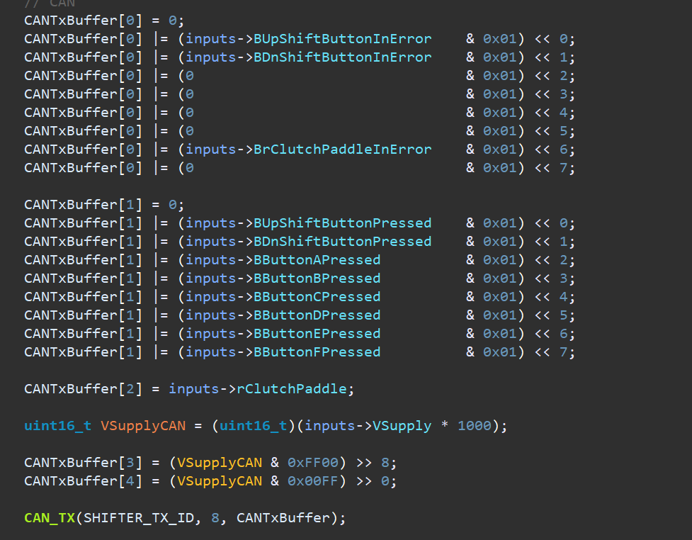
Device | ID | Size | Frequency | Byte 0 | Byte 1 | Byte 2 | Byte 3 | Byte 4 | Byte 5 | Byte 6 | Byte 7 | Comments
Shifter | 0x320 | 8
 |  | 8

SIU | 0x310 | 8

ECU | 0x311 | 8

